CON (2)
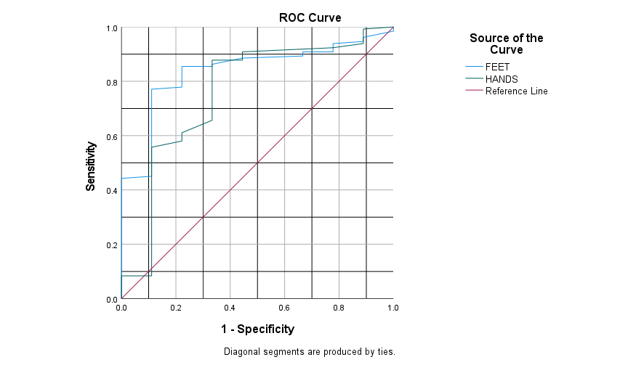
 |  |  |  |  |  | Coordinates of the Curve
 |  | 82 | 70 |  |  | Test Result Variable(s) | Positive if Greater Than or Equal Toa | Sensitivity | 1 - Specificity
 |  |  |  |  |  | FEET | 16.00 | 1.000 | 1.000 | 84.00
 |  |  |  |  |  |  | 18.00 | 0.985 | 1.000 | 82.00
 |  |  |  |  |  |  | 20.50 | 0.962 | 0.889 | 79.50
 |  |  |  |  |  |  | 22.50 | 0.947 | 0.889 | 77.50
 |  |  |  |  |  |  | 23.50 | 0.939 | 0.778 | 76.50
 |  |  |  |  |  |  | 24.50 | 0.916 | 0.778 | 75.50
 |  |  |  |  |  |  | 25.50 | 0.908 | 0.778 | 74.50
 |  |  |  |  |  |  | 26.50 | 0.908 | 0.667 | 73.50
 |  |  |  |  |  |  | 27.50 | 0.893 | 0.667 | 72.50
 |  |  |  |  |  |  | 28.50 | 0.885 | 0.444 | 71.50
 |  |  |  |  |  |  | 29.50 | 0.863 | 0.333 | 70.50
 |  |  |  |  |  |  | 30.50 | 0.855 | 0.333 | 69.50
 |  |  |  |  |  |  | 31.50 | 0.855 | 0.222 | 68.50
 |  |  |  |  |  |  | 32.50 | 0.847 | 0.222 | 67.50
 |  |  |  |  |  |  | 33.50 | 0.840 | 0.222 | 66.50
 |  |  |  |  |  |  | 34.50 | 0.832 | 0.222 | 65.50
 |  |  |  |  |  |  | 35.50 | 0.802 | 0.222 | 64.50
 |  |  |  |  |  |  | 37.00 | 0.779 | 0.222 | 63.00
 |  |  |  |  |  |  | 38.50 | 0.771 | 0.111 | 61.50
 |  |  |  |  |  |  | 39.50 | 0.763 | 0.111 | 60.50
 |  |  |  |  |  |  | 40.50 | 0.756 | 0.111 | 59.50
 |  |  |  |  |  |  | 41.50 | 0.725 | 0.111 | 58.50
 |  |  |  |  |  |  | 42.50 | 0.702 | 0.111 | 57.50
 |  |  |  |  |  |  | 43.50 | 0.656 | 0.111 | 56.50
 |  |  |  |  |  |  | 44.50 | 0.634 | 0.111 | 55.50
 |  |  |  |  |  |  | 45.50 | 0.618 | 0.111 | 54.50
 |  |  |  |  |  |  | 46.50 | 0.588 | 0.111 | 53.50
 |  |  |  |  |  |  | 47.50 | 0.573 | 0.111 | 52.50
Area Under the Curve |  |  |  |  |  |  | 48.50 | 0.542 | 0.111 | 51.50
Test Result Variable(s) | Area | Std. Errora | Asymptotic Sig.b | Asymptotic 95% Confidence Interval |  |  | 49.50 | 0.511 | 0.111 | 50.50
 |  |  |  | Lower Bound | Upper Bound |  | 51.00 | 0.504 | 0.111 | 49.00
FEET | 0.839 | 0.055 | 0.001 | 0.732 | 0.947 |  | 52.50 | 0.496 | 0.111 | 47.50
HANDS | 0.760 | 0.094 | 0.009 | 0.576 | 0.944 |  | 53.50 | 0.473 | 0.111 | 46.50
The test result variable(s): FEET, HANDS has at least one tie between the positive actual state group and the negative actual state group. Statistics may be biased. |  |  |  |  |  |  | 54.50 | 0.450 | 0.111 | 45.50
a. Under the nonparametric assumption |  |  |  |  |  |  | 55.50 | 0.443 | 0.000 | 44.50
b. Null hypothesis: true area = 0.5 |  |  |  |  |  |  | 56.50 | 0.420 | 0.000 | 43.50
 |  |  |  |  |  |  | 57.50 | 0.405 | 0.000 | 42.50
 |  |  |  |  |  |  | 58.50 | 0.397 | 0.000 | 41.50
 |  |  |  |  |  |  | 59.50 | 0.389 | 0.000 | 40.50
 |  |  |  |  |  |  | 60.50 | 0.366 | 0.000 | 39.50
 |  |  |  |  |  |  | 61.50 | 0.336 | 0.000 | 38.50
 |  |  |  |  |  |  | 62.50 | 0.313 | 0.000 | 37.50
 |  |  |  |  |  |  | 63.50 | 0.305 | 0.000 | 36.50
 |  |  |  |  |  |  | 64.50 | 0.290 | 0.000 | 35.50
 |  |  |  |  |  |  | 65.50 | 0.275 | 0.000 | 34.50
 |  |  |  |  |  |  | 66.50 | 0.267 | 0.000 | 33.50
 |  |  |  |  |  |  | 67.50 | 0.252 | 0.000 | 32.50
 |  |  |  |  |  |  | 68.50 | 0.237 | 0.000 | 31.50
 |  |  |  |  |  |  | 69.50 | 0.229 | 0.000 | 30.50
 |  |  |  |  |  |  | 70.50 | 0.214 | 0.000 | 29.50
 |  |  |  |  |  |  | 71.50 | 0.206 | 0.000 | 28.50
 |  |  |  |  |  |  | 72.50 | 0.198 | 0.000 | 27.50
 |  |  |  |  |  |  | 73.50 | 0.176 | 0.000 | 26.50
 |  |  |  |  |  |  | 74.50 | 0.168 | 0.000 | 25.50
 |  |  |  |  |  |  | 77.00 | 0.160 | 0.000 | 23.00
 |  |  |  |  |  |  | 80.00 | 0.130 | 0.000 | 20.00
 |  |  |  |  |  |  | 82.00 | 0.122 | 0.000 | 18.00
 |  |  |  |  |  |  | 83.50 | 0.115 | 0.000 | 16.50
 |  |  |  |  |  |  | 84.50 | 0.107 | 0.000 | 15.50
 |  |  |  |  |  |  | 85.50 | 0.069 | 0.000 | 14.50
 |  |  |  |  |  |  | 86.50 | 0.061 | 0.000 | 13.50
 |  |  |  |  |  |  | 87.50 | 0.046 | 0.000 | 12.50
 |  |  |  |  |  |  | 88.50 | 0.031 | 0.000 | 11.50
 |  |  |  |  |  |  | 90.00 | 0.023 | 0.000 | 10.00
 |  |  |  |  |  |  | 91.50 | 0.015 | 0.000 | 8.50
 |  |  |  |  |  |  | 93.00 | 0.008 | 0.000 | 7.00
 |  |  |  |  |  |  | 95.00 | 0.000 | 0.000 | 5.00
 |  |  |  |  |  | HANDS | 12.00 | 1.000 | 1.000 | 88.00
 |  |  |  |  |  |  | 14.00 | 0.992 | 0.889 | 86.00
 |  |  |  |  |  |  | 15.50 | 0.969 | 0.889 | 84.50
 |  |  |  |  |  |  | 16.50 | 0.954 | 0.889 | 83.50
 |  |  |  |  |  |  | 18.50 | 0.939 | 0.889 | 81.50
 |  |  |  |  |  |  | 20.50 | 0.924 | 0.778 | 79.50
 |  |  |  |  |  |  | 21.50 | 0.908 | 0.444 | 78.50
 |  |  |  |  |  |  | 22.50 | 0.878 | 0.444 | 77.50
 |  |  |  |  |  |  | 23.50 | 0.878 | 0.333 | 76.50
 |  |  |  |  |  |  | 24.50 | 0.855 | 0.333 | 75.50
 |  |  |  |  |  |  | 25.50 | 0.832 | 0.333 | 74.50
 |  |  |  |  |  |  | 26.50 | 0.817 | 0.333 | 73.50
 |  |  |  |  |  |  | 27.50 | 0.809 | 0.333 | 72.50
 |  |  |  |  |  |  | 28.50 | 0.786 | 0.333 | 71.50
 |  |  |  |  |  |  | 29.50 | 0.763 | 0.333 | 70.50
 |  |  |  |  |  |  | 30.50 | 0.733 | 0.333 | 69.50
 |  |  |  |  |  |  | 32.00 | 0.725 | 0.333 | 68.00
 |  |  |  |  |  |  | 33.50 | 0.710 | 0.333 | 66.50
 |  |  |  |  |  |  | 34.50 | 0.695 | 0.333 | 65.50
 |  |  |  |  |  |  | 35.50 | 0.672 | 0.333 | 64.50
 |  |  |  |  |  |  | 36.50 | 0.656 | 0.333 | 63.50
 |  |  |  |  |  |  | 37.50 | 0.611 | 0.222 | 62.50
 |  |  |  |  |  |  | 38.50 | 0.603 | 0.222 | 61.50
 |  |  |  |  |  |  | 39.50 | 0.580 | 0.222 | 60.50
 |  |  |  |  |  |  | 41.00 | 0.557 | 0.111 | 59.00
 |  |  |  |  |  |  | 42.50 | 0.527 | 0.111 | 57.50
 |  |  |  |  |  |  | 43.50 | 0.511 | 0.111 | 56.50
 |  |  |  |  |  |  | 44.50 | 0.489 | 0.111 | 55.50
 |  |  |  |  |  |  | 45.50 | 0.458 | 0.111 | 54.50
 |  |  |  |  |  |  | 46.50 | 0.450 | 0.111 | 53.50
 |  |  |  |  |  |  | 47.50 | 0.412 | 0.111 | 52.50
 |  |  |  |  |  |  | 48.50 | 0.389 | 0.111 | 51.50
 |  |  |  |  |  |  | 49.50 | 0.374 | 0.111 | 50.50
 |  |  |  |  |  |  | 50.50 | 0.359 | 0.111 | 49.50
 |  |  |  |  |  |  | 51.50 | 0.328 | 0.111 | 48.50
 |  |  |  |  |  |  | 53.00 | 0.321 | 0.111 | 47.00
 |  |  |  |  |  |  | 55.00 | 0.305 | 0.111 | 45.00
 |  |  |  |  |  |  | 56.50 | 0.298 | 0.111 | 43.50
 |  |  |  |  |  |  | 57.50 | 0.282 | 0.111 | 42.50
 |  |  |  |  |  |  | 58.50 | 0.260 | 0.111 | 41.50
 |  |  |  |  |  |  | 60.00 | 0.244 | 0.111 | 40.00
 |  |  |  |  |  |  | 61.50 | 0.237 | 0.111 | 38.50
 |  |  |  |  |  |  | 63.50 | 0.229 | 0.111 | 36.50
 |  |  |  |  |  |  | 65.50 | 0.214 | 0.111 | 34.50
 |  |  |  |  |  |  | 66.50 | 0.198 | 0.111 | 33.50
 |  |  |  |  |  |  | 67.50 | 0.176 | 0.111 | 32.50
 |  |  |  |  |  |  | 68.50 | 0.160 | 0.111 | 31.50
 |  |  |  |  |  |  | 70.00 | 0.130 | 0.111 | 30.00
 |  |  |  |  |  |  | 71.50 | 0.122 | 0.111 | 28.50
 |  |  |  |  |  |  | 72.50 | 0.115 | 0.111 | 27.50
 |  |  |  |  |  |  | 73.50 | 0.107 | 0.111 | 26.50
 |  |  |  |  |  |  | 74.50 | 0.092 | 0.111 | 25.50
 |  |  |  |  |  |  | 75.50 | 0.084 | 0.111 | 24.50
 |  |  |  |  |  |  | 76.50 | 0.084 | 0.000 | 23.50
 |  |  |  |  |  |  | 77.50 | 0.076 | 0.000 | 22.50
 |  |  |  |  |  |  | 78.50 | 0.069 | 0.000 | 21.50
 |  |  |  |  |  |  | 79.50 | 0.053 | 0.000 | 20.50
 |  |  |  |  |  |  | 80.50 | 0.046 | 0.000 | 19.50
 |  |  |  |  |  |  | 81.50 | 0.038 | 0.000 | 18.50
 |  |  |  |  |  |  | 83.00 | 0.031 | 0.000 | 17.00
 |  |  |  |  |  |  | 85.50 | 0.023 | 0.000 | 14.50
 |  |  |  |  |  |  | 89.00 | 0.015 | 0.000 | 11.00
 |  |  |  |  |  |  | 91.50 | 0.008 | 0.000 | 8.50
 |  |  |  |  |  |  | 93.00 | 0.000 | 0.000 | 7.00
 |  |  |  |  |  | The test result variable(s): FEET, HANDS has at least one tie between the positive actual state group and the negative actual state group. |  |  |  | 100.00
 |  |  |  |  |  | a. The smallest cutoff value is the minimum observed test value minus 1, and the largest cutoff value is the maximum observed test value plus 1. All the other cutoff values are the averages of two consecutive ordered observed test values. |  |  |  | 100.00

CON (4)
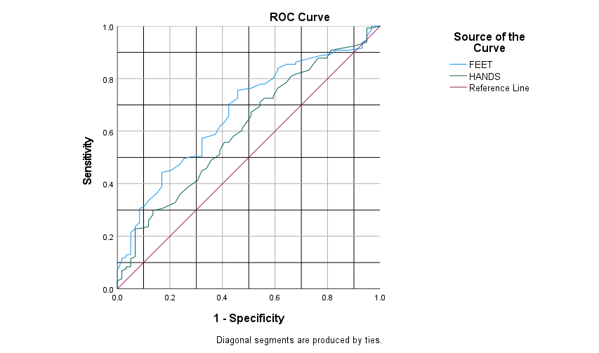
 |  |  |  |  |  | Coordinates of the Curve
 |  | 82 | 70 |  |  | Test Result Variable(s) | Positive if Greater Than or Equal Toa | Sensitivity | 1 - Specificity
 |  |  |  |  |  | FEET | 12.00 | 1.000 | 1.000 | 88.00
 |  |  |  |  |  |  | 14.00 | 1.000 | 0.983 | 86.00
 |  |  |  |  |  |  | 16.00 | 1.000 | 0.966 | 84.00
 |  |  |  |  |  |  | 18.00 | 0.985 | 0.966 | 82.00
 |  |  |  |  |  |  | 20.50 | 0.962 | 0.949 | 79.50
 |  |  |  |  |  |  | 22.50 | 0.947 | 0.949 | 77.50
 |  |  |  |  |  |  | 23.50 | 0.939 | 0.932 | 76.50
 |  |  |  |  |  |  | 24.50 | 0.916 | 0.932 | 75.50
 |  |  |  |  |  |  | 25.50 | 0.908 | 0.881 | 74.50
 |  |  |  |  |  |  | 26.50 | 0.908 | 0.831 | 73.50
 |  |  |  |  |  |  | 27.50 | 0.893 | 0.814 | 72.50
 |  |  |  |  |  |  | 28.50 | 0.885 | 0.763 | 71.50
 |  |  |  |  |  |  | 29.50 | 0.863 | 0.678 | 70.50
 |  |  |  |  |  |  | 30.50 | 0.855 | 0.678 | 69.50
 |  |  |  |  |  |  | 31.50 | 0.855 | 0.644 | 68.50
 |  |  |  |  |  |  | 32.50 | 0.847 | 0.627 | 67.50
 |  |  |  |  |  |  | 33.50 | 0.840 | 0.610 | 66.50
 |  |  |  |  |  |  | 34.50 | 0.832 | 0.610 | 65.50
 |  |  |  |  |  |  | 35.50 | 0.802 | 0.593 | 64.50
 |  |  |  |  |  |  | 36.50 | 0.779 | 0.559 | 63.50
 |  |  |  |  |  |  | 37.50 | 0.779 | 0.542 | 62.50
 |  |  |  |  |  |  | 38.50 | 0.771 | 0.525 | 61.50
 |  |  |  |  |  |  | 39.50 | 0.763 | 0.508 | 60.50
 |  |  |  |  |  |  | 40.50 | 0.756 | 0.458 | 59.50
 |  |  |  |  |  |  | 41.50 | 0.725 | 0.458 | 58.50
 |  |  |  |  |  |  | 42.50 | 0.702 | 0.424 | 57.50
 |  |  |  |  |  |  | 43.50 | 0.656 | 0.424 | 56.50
 |  |  |  |  |  |  | 44.50 | 0.634 | 0.407 | 55.50
Area Under the Curve |  |  |  |  |  |  | 45.50 | 0.618 | 0.390 | 54.50
Test Result Variable(s) | Area | Std. Errora | Asymptotic Sig.b | Asymptotic 95% Confidence Interval |  |  | 46.50 | 0.588 | 0.373 | 53.50
 |  |  |  | Lower Bound | Upper Bound |  | 47.50 | 0.573 | 0.322 | 52.50
FEET | 0.671 | 0.041 | 0.000 | 0.591 | 0.751 |  | 48.50 | 0.542 | 0.322 | 51.50
HANDS | 0.607 | 0.044 | 0.018 | 0.522 | 0.693 |  | 49.50 | 0.511 | 0.322 | 50.50
The test result variable(s): FEET, HANDS has at least one tie between the positive actual state group and the negative actual state group. Statistics may be biased. |  |  |  |  |  |  | 50.50 | 0.504 | 0.322 | 49.50
a. Under the nonparametric assumption |  |  |  |  |  |  | 51.50 | 0.504 | 0.288 | 48.50
b. Null hypothesis: true area = 0.5 |  |  |  |  |  |  | 52.50 | 0.496 | 0.254 | 47.50
 |  |  |  |  |  |  | 53.50 | 0.473 | 0.237 | 46.50
 |  |  |  |  |  |  | 54.50 | 0.450 | 0.203 | 45.50
 |  |  |  |  |  |  | 55.50 | 0.443 | 0.169 | 44.50
 |  |  |  |  |  |  | 56.50 | 0.420 | 0.169 | 43.50
 |  |  |  |  |  |  | 57.50 | 0.405 | 0.169 | 42.50
 |  |  |  |  |  |  | 58.50 | 0.397 | 0.169 | 41.50
 |  |  |  |  |  |  | 59.50 | 0.389 | 0.169 | 40.50
 |  |  |  |  |  |  | 60.50 | 0.366 | 0.153 | 39.50
 |  |  |  |  |  |  | 61.50 | 0.336 | 0.119 | 38.50
 |  |  |  |  |  |  | 62.50 | 0.313 | 0.102 | 37.50
 |  |  |  |  |  |  | 63.50 | 0.305 | 0.085 | 36.50
 |  |  |  |  |  |  | 64.50 | 0.290 | 0.085 | 35.50
 |  |  |  |  |  |  | 65.50 | 0.275 | 0.085 | 34.50
 |  |  |  |  |  |  | 66.50 | 0.267 | 0.085 | 33.50
 |  |  |  |  |  |  | 67.50 | 0.252 | 0.085 | 32.50
 |  |  |  |  |  |  | 68.50 | 0.237 | 0.068 | 31.50
 |  |  |  |  |  |  | 69.50 | 0.229 | 0.068 | 30.50
 |  |  |  |  |  |  | 70.50 | 0.214 | 0.051 | 29.50
 |  |  |  |  |  |  | 71.50 | 0.206 | 0.051 | 28.50
 |  |  |  |  |  |  | 72.50 | 0.198 | 0.051 | 27.50
 |  |  |  |  |  |  | 73.50 | 0.176 | 0.051 | 26.50
 |  |  |  |  |  |  | 74.50 | 0.168 | 0.051 | 25.50
 |  |  |  |  |  |  | 77.00 | 0.160 | 0.051 | 23.00
 |  |  |  |  |  |  | 79.50 | 0.130 | 0.051 | 20.50
 |  |  |  |  |  |  | 80.50 | 0.130 | 0.034 | 19.50
 |  |  |  |  |  |  | 82.00 | 0.122 | 0.034 | 18.00
 |  |  |  |  |  |  | 83.50 | 0.115 | 0.017 | 16.50
 |  |  |  |  |  |  | 84.50 | 0.107 | 0.017 | 15.50
 |  |  |  |  |  |  | 85.50 | 0.069 | 0.000 | 14.50
 |  |  |  |  |  |  | 86.50 | 0.061 | 0.000 | 13.50
 |  |  |  |  |  |  | 87.50 | 0.046 | 0.000 | 12.50
 |  |  |  |  |  |  | 88.50 | 0.031 | 0.000 | 11.50
 |  |  |  |  |  |  | 90.00 | 0.023 | 0.000 | 10.00
 |  |  |  |  |  |  | 91.50 | 0.015 | 0.000 | 8.50
 |  |  |  |  |  |  | 93.00 | 0.008 | 0.000 | 7.00
 |  |  |  |  |  |  | 95.00 | 0.000 | 0.000 | 5.00
 |  |  |  |  |  | HANDS | 12.00 | 1.000 | 1.000 | 88.00
 |  |  |  |  |  |  | 13.50 | 0.992 | 0.966 | 86.50
 |  |  |  |  |  |  | 14.50 | 0.992 | 0.949 | 85.50
 |  |  |  |  |  |  | 15.50 | 0.969 | 0.949 | 84.50
 |  |  |  |  |  |  | 16.50 | 0.954 | 0.949 | 83.50
 |  |  |  |  |  |  | 18.50 | 0.939 | 0.949 | 81.50
 |  |  |  |  |  |  | 20.50 | 0.924 | 0.898 | 79.50
 |  |  |  |  |  |  | 21.50 | 0.908 | 0.814 | 78.50
 |  |  |  |  |  |  | 22.50 | 0.878 | 0.797 | 77.50
 |  |  |  |  |  |  | 23.50 | 0.878 | 0.763 | 76.50
 |  |  |  |  |  |  | 24.50 | 0.855 | 0.746 | 75.50
 |  |  |  |  |  |  | 25.50 | 0.832 | 0.729 | 74.50
 |  |  |  |  |  |  | 26.50 | 0.817 | 0.678 | 73.50
 |  |  |  |  |  |  | 27.50 | 0.809 | 0.661 | 72.50
 |  |  |  |  |  |  | 28.50 | 0.786 | 0.644 | 71.50
 |  |  |  |  |  |  | 29.50 | 0.763 | 0.610 | 70.50
 |  |  |  |  |  |  | 30.50 | 0.733 | 0.593 | 69.50
 |  |  |  |  |  |  | 31.50 | 0.725 | 0.593 | 68.50
 |  |  |  |  |  |  | 32.50 | 0.725 | 0.559 | 67.50
 |  |  |  |  |  |  | 33.50 | 0.710 | 0.542 | 66.50
 |  |  |  |  |  |  | 34.50 | 0.695 | 0.542 | 65.50
 |  |  |  |  |  |  | 35.50 | 0.672 | 0.508 | 64.50
 |  |  |  |  |  |  | 36.50 | 0.656 | 0.508 | 63.50
 |  |  |  |  |  |  | 37.50 | 0.611 | 0.475 | 62.50
 |  |  |  |  |  |  | 38.50 | 0.603 | 0.475 | 61.50
 |  |  |  |  |  |  | 39.50 | 0.580 | 0.441 | 60.50
 |  |  |  |  |  |  | 40.50 | 0.557 | 0.424 | 59.50
 |  |  |  |  |  |  | 41.50 | 0.557 | 0.407 | 58.50
 |  |  |  |  |  |  | 42.50 | 0.527 | 0.390 | 57.50
 |  |  |  |  |  |  | 43.50 | 0.511 | 0.390 | 56.50
 |  |  |  |  |  |  | 44.50 | 0.489 | 0.356 | 55.50
 |  |  |  |  |  |  | 45.50 | 0.458 | 0.339 | 54.50
 |  |  |  |  |  |  | 46.50 | 0.450 | 0.322 | 53.50
 |  |  |  |  |  |  | 47.50 | 0.412 | 0.305 | 52.50
 |  |  |  |  |  |  | 48.50 | 0.389 | 0.271 | 51.50
 |  |  |  |  |  |  | 49.50 | 0.374 | 0.254 | 50.50
 |  |  |  |  |  |  | 50.50 | 0.359 | 0.237 | 49.50
 |  |  |  |  |  |  | 51.50 | 0.328 | 0.220 | 48.50
 |  |  |  |  |  |  | 53.00 | 0.321 | 0.203 | 47.00
 |  |  |  |  |  |  | 55.00 | 0.305 | 0.169 | 45.00
 |  |  |  |  |  |  | 56.50 | 0.298 | 0.136 | 43.50
 |  |  |  |  |  |  | 57.50 | 0.282 | 0.136 | 42.50
 |  |  |  |  |  |  | 58.50 | 0.260 | 0.119 | 41.50
 |  |  |  |  |  |  | 60.00 | 0.244 | 0.119 | 40.00
 |  |  |  |  |  |  | 61.50 | 0.237 | 0.119 | 38.50
 |  |  |  |  |  |  | 63.00 | 0.229 | 0.085 | 37.00
 |  |  |  |  |  |  | 64.50 | 0.229 | 0.068 | 35.50
 |  |  |  |  |  |  | 65.50 | 0.214 | 0.068 | 34.50
 |  |  |  |  |  |  | 66.50 | 0.198 | 0.068 | 33.50
 |  |  |  |  |  |  | 67.50 | 0.176 | 0.068 | 32.50
 |  |  |  |  |  |  | 68.50 | 0.160 | 0.068 | 31.50
 |  |  |  |  |  |  | 70.00 | 0.130 | 0.068 | 30.00
 |  |  |  |  |  |  | 71.50 | 0.122 | 0.068 | 28.50
 |  |  |  |  |  |  | 72.50 | 0.115 | 0.051 | 27.50
 |  |  |  |  |  |  | 73.50 | 0.107 | 0.051 | 26.50
 |  |  |  |  |  |  | 74.50 | 0.092 | 0.051 | 25.50
 |  |  |  |  |  |  | 75.50 | 0.084 | 0.051 | 24.50
 |  |  |  |  |  |  | 76.50 | 0.084 | 0.034 | 23.50
 |  |  |  |  |  |  | 77.50 | 0.076 | 0.034 | 22.50
 |  |  |  |  |  |  | 78.50 | 0.069 | 0.017 | 21.50
 |  |  |  |  |  |  | 79.50 | 0.053 | 0.017 | 20.50
 |  |  |  |  |  |  | 80.50 | 0.046 | 0.017 | 19.50
 |  |  |  |  |  |  | 81.50 | 0.038 | 0.017 | 18.50
 |  |  |  |  |  |  | 83.00 | 0.031 | 0.000 | 17.00
 |  |  |  |  |  |  | 85.50 | 0.023 | 0.000 | 14.50
 |  |  |  |  |  |  | 89.00 | 0.015 | 0.000 | 11.00
 |  |  |  |  |  |  | 91.50 | 0.008 | 0.000 | 8.50
 |  |  |  |  |  |  | 93.00 | 0.000 | 0.000 | 7.00
 |  |  |  |  |  | The test result variable(s): FEET, HANDS has at least one tie between the positive actual state group and the negative actual state group. |  |  |  | 100.00
 |  |  |  |  |  | a. The smallest cutoff value is the minimum observed test value minus 1, and the largest cutoff value is the maximum observed test value plus 1. All the other cutoff values are the averages of two consecutive ordered observed test values. |  |  |  | 100.00

PROBABLE2 (2)
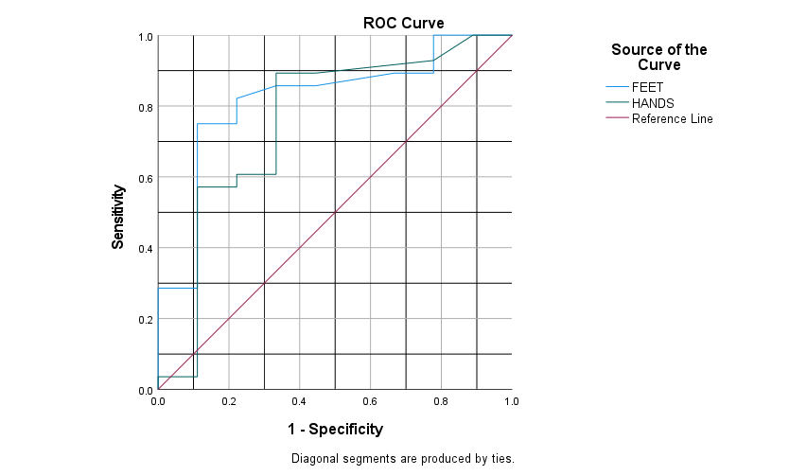
 |  |  |  |  |  | Coordinates of the Curve
 |  |  |  |  |  | Test Result Variable(s) | Positive if Greater Than or Equal Toa | Sensitivity | 1 - Specificity
 |  |  |  |  |  | FEET | 18.00 | 1.000 | 1.000 | 82.00
 |  |  |  |  |  |  | 21.00 | 1.000 | 0.889 | 79.00
 |  |  |  |  |  |  | 24.00 | 1.000 | 0.778 | 76.00
 |  |  |  |  |  |  | 25.50 | 0.893 | 0.778 | 74.50
 |  |  |  |  |  |  | 27.00 | 0.893 | 0.667 | 73.00
 |  |  |  |  |  |  | 28.50 | 0.857 | 0.444 | 71.50
 |  |  |  |  |  |  | 30.00 | 0.857 | 0.333 | 70.00
 |  |  |  |  |  |  | 32.00 | 0.821 | 0.222 | 68.00
 |  |  |  |  |  |  | 34.00 | 0.786 | 0.222 | 66.00
 |  |  |  |  |  |  | 36.50 | 0.750 | 0.222 | 63.50
 |  |  |  |  |  |  | 39.00 | 0.750 | 0.111 | 61.00
 |  |  |  |  |  |  | 41.00 | 0.643 | 0.111 | 59.00
 |  |  |  |  |  |  | 43.00 | 0.607 | 0.111 | 57.00
 |  |  |  |  |  |  | 44.50 | 0.571 | 0.111 | 55.50
 |  |  |  |  |  |  | 46.00 | 0.536 | 0.111 | 54.00
 |  |  |  |  |  |  | 49.00 | 0.429 | 0.111 | 51.00
 |  |  |  |  |  |  | 51.50 | 0.393 | 0.111 | 48.50
 |  |  |  |  |  |  | 53.00 | 0.357 | 0.111 | 47.00
 |  |  |  |  |  |  | 54.50 | 0.286 | 0.111 | 45.50
 |  |  |  |  |  |  | 57.50 | 0.286 | 0.000 | 42.50
 |  |  |  |  |  |  | 61.00 | 0.250 | 0.000 | 39.00
 |  |  |  |  |  |  | 62.50 | 0.214 | 0.000 | 37.50
 |  |  |  |  |  |  | 65.50 | 0.179 | 0.000 | 34.50
 |  |  |  |  |  |  | 69.00 | 0.143 | 0.000 | 31.00
 |  |  |  |  |  |  | 75.00 | 0.107 | 0.000 | 25.00
 |  |  |  |  |  |  | 81.50 | 0.071 | 0.000 | 18.50
 |  |  |  |  |  |  | 84.00 | 0.036 | 0.000 | 16.00
 |  |  |  |  |  |  | 86.00 | 0.000 | 0.000 | 14.00
Area Under the Curve |  |  |  |  |  | HANDS | 12.00 | 1.000 | 1.000 | 88.00
Test Result Variable(s) | Area | Std. Errora | Asymptotic Sig.b | Asymptotic 95% Confidence Interval |  |  | 16.50 | 1.000 | 0.889 | 83.50
 |  |  |  | Lower Bound | Upper Bound |  | 20.50 | 0.929 | 0.778 | 79.50
FEET | 0.819 | 0.082 | 0.004 | 0.659 | 0.980 |  | 22.00 | 0.893 | 0.444 | 78.00
HANDS | 0.756 | 0.106 | 0.022 | 0.548 | 0.964 |  | 23.50 | 0.893 | 0.333 | 76.50
The test result variable(s): FEET, HANDS has at least one tie between the positive actual state group and the negative actual state group. Statistics may be biased. |  |  |  |  |  |  | 26.00 | 0.857 | 0.333 | 74.00
a. Under the nonparametric assumption |  |  |  |  |  |  | 28.50 | 0.821 | 0.333 | 71.50
b. Null hypothesis: true area = 0.5 |  |  |  |  |  |  | 29.50 | 0.750 | 0.333 | 70.50
 |  |  |  |  |  |  | 31.00 | 0.714 | 0.333 | 69.00
 |  |  |  |  |  |  | 33.50 | 0.643 | 0.333 | 66.50
 |  |  |  |  |  |  | 36.00 | 0.607 | 0.333 | 64.00
 |  |  |  |  |  |  | 38.00 | 0.607 | 0.222 | 62.00
 |  |  |  |  |  |  | 39.50 | 0.571 | 0.222 | 60.50
 |  |  |  |  |  |  | 40.50 | 0.571 | 0.111 | 59.50
 |  |  |  |  |  |  | 42.50 | 0.536 | 0.111 | 57.50
 |  |  |  |  |  |  | 44.50 | 0.464 | 0.111 | 55.50
 |  |  |  |  |  |  | 46.50 | 0.429 | 0.111 | 53.50
 |  |  |  |  |  |  | 48.50 | 0.357 | 0.111 | 51.50
 |  |  |  |  |  |  | 50.00 | 0.321 | 0.111 | 50.00
 |  |  |  |  |  |  | 52.50 | 0.286 | 0.111 | 47.50
 |  |  |  |  |  |  | 55.00 | 0.214 | 0.111 | 45.00
 |  |  |  |  |  |  | 57.00 | 0.179 | 0.111 | 43.00
 |  |  |  |  |  |  | 60.00 | 0.143 | 0.111 | 40.00
 |  |  |  |  |  |  | 63.00 | 0.107 | 0.111 | 37.00
 |  |  |  |  |  |  | 68.00 | 0.071 | 0.111 | 32.00
 |  |  |  |  |  |  | 74.00 | 0.036 | 0.111 | 26.00
 |  |  |  |  |  |  | 79.00 | 0.036 | 0.000 | 21.00
 |  |  |  |  |  |  | 83.00 | 0.000 | 0.000 | 17.00
 |  |  |  |  |  | The test result variable(s): FEET, HANDS has at least one tie between the positive actual state group and the negative actual state group. |  |  |  | 100.00
 |  |  |  |  |  | a. The smallest cutoff value is the minimum observed test value minus 1, and the largest cutoff value is the maximum observed test value plus 1. All the other cutoff values are the averages of two consecutive ordered observed test values. |  |  |  | 100.00

PROBABLE2 (4)
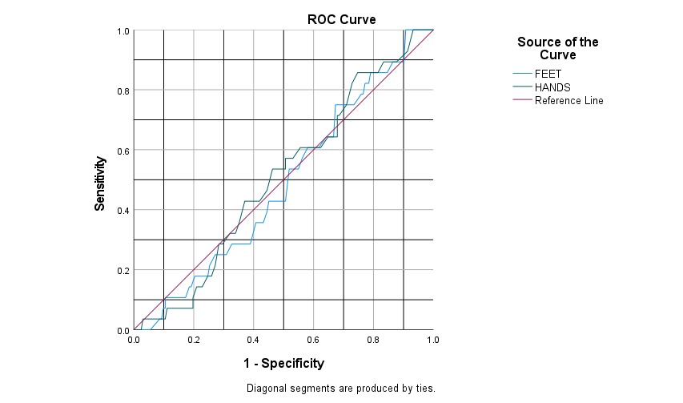
 |  |  |  |  |  | Coordinates of the Curve
 |  |  |  |  |  | Test Result Variable(s) | Positive if Greater Than or Equal Toa | Sensitivity | 1 - Specificity
 |  |  |  |  |  | FEET | 12.00 | 1.000 | 1.000 | 88.00
 |  |  |  |  |  |  | 14.00 | 1.000 | 0.994 | 86.00
 |  |  |  |  |  |  | 16.00 | 1.000 | 0.988 | 84.00
 |  |  |  |  |  |  | 18.00 | 1.000 | 0.975 | 82.00
 |  |  |  |  |  |  | 20.50 | 1.000 | 0.951 | 79.50
 |  |  |  |  |  |  | 22.50 | 1.000 | 0.938 | 77.50
 |  |  |  |  |  |  | 23.50 | 1.000 | 0.926 | 76.50
 |  |  |  |  |  |  | 24.50 | 1.000 | 0.907 | 75.50
 |  |  |  |  |  |  | 25.50 | 0.893 | 0.901 | 74.50
 |  |  |  |  |  |  | 26.50 | 0.893 | 0.883 | 73.50
 |  |  |  |  |  |  | 27.50 | 0.893 | 0.864 | 72.50
 |  |  |  |  |  |  | 28.50 | 0.857 | 0.846 | 71.50
 |  |  |  |  |  |  | 29.50 | 0.857 | 0.796 | 70.50
 |  |  |  |  |  |  | 30.50 | 0.857 | 0.790 | 69.50
 |  |  |  |  |  |  | 31.50 | 0.821 | 0.784 | 68.50
 |  |  |  |  |  |  | 32.50 | 0.821 | 0.772 | 67.50
 |  |  |  |  |  |  | 33.50 | 0.786 | 0.765 | 66.50
 |  |  |  |  |  |  | 34.50 | 0.786 | 0.759 | 65.50
 |  |  |  |  |  |  | 35.50 | 0.750 | 0.735 | 64.50
 |  |  |  |  |  |  | 36.50 | 0.750 | 0.704 | 63.50
 |  |  |  |  |  |  | 37.50 | 0.750 | 0.698 | 62.50
 |  |  |  |  |  |  | 38.50 | 0.750 | 0.685 | 61.50
 |  |  |  |  |  |  | 39.50 | 0.750 | 0.673 | 60.50
 |  |  |  |  |  |  | 40.50 | 0.643 | 0.667 | 59.50
 |  |  |  |  |  |  | 41.50 | 0.643 | 0.642 | 58.50
 |  |  |  |  |  |  | 42.50 | 0.607 | 0.617 | 57.50
 |  |  |  |  |  |  | 43.50 | 0.607 | 0.580 | 56.50
 |  |  |  |  |  |  | 44.50 | 0.571 | 0.562 | 55.50
Area Under the Curve |  |  |  |  |  |  | 45.50 | 0.536 | 0.549 | 54.50
Test Result Variable(s) | Area | Std. Errora | Asymptotic Sig.b | Asymptotic 95% Confidence Interval |  |  | 46.50 | 0.536 | 0.519 | 53.50
 |  |  |  | Lower Bound | Upper Bound |  | 47.50 | 0.429 | 0.506 | 52.50
FEET | 0.488 | 0.055 | 0.841 | 0.381 | 0.595 |  | 48.50 | 0.429 | 0.481 | 51.50
HANDS | 0.507 | 0.054 | 0.901 | 0.401 | 0.614 |  | 49.50 | 0.429 | 0.457 | 50.50
The test result variable(s): FEET, HANDS has at least one tie between the positive actual state group and the negative actual state group. Statistics may be biased. |  |  |  |  |  |  | 50.50 | 0.429 | 0.451 | 49.50
a. Under the nonparametric assumption |  |  |  |  |  |  | 51.50 | 0.393 | 0.444 | 48.50
b. Null hypothesis: true area = 0.5 |  |  |  |  |  |  | 52.50 | 0.357 | 0.432 | 47.50
 |  |  |  |  |  |  | 53.50 | 0.357 | 0.407 | 46.50
 |  |  |  |  |  |  | 54.50 | 0.286 | 0.389 | 45.50
 |  |  |  |  |  |  | 55.50 | 0.286 | 0.370 | 44.50
 |  |  |  |  |  |  | 56.50 | 0.286 | 0.352 | 43.50
 |  |  |  |  |  |  | 57.50 | 0.286 | 0.340 | 42.50
 |  |  |  |  |  |  | 58.50 | 0.286 | 0.333 | 41.50
 |  |  |  |  |  |  | 59.50 | 0.286 | 0.327 | 40.50
 |  |  |  |  |  |  | 60.50 | 0.250 | 0.309 | 39.50
 |  |  |  |  |  |  | 61.50 | 0.250 | 0.272 | 38.50
 |  |  |  |  |  |  | 62.50 | 0.214 | 0.253 | 37.50
 |  |  |  |  |  |  | 63.50 | 0.179 | 0.247 | 36.50
 |  |  |  |  |  |  | 64.50 | 0.179 | 0.235 | 35.50
 |  |  |  |  |  |  | 65.50 | 0.179 | 0.222 | 34.50
 |  |  |  |  |  |  | 66.50 | 0.179 | 0.216 | 33.50
 |  |  |  |  |  |  | 67.50 | 0.179 | 0.204 | 32.50
 |  |  |  |  |  |  | 68.50 | 0.143 | 0.191 | 31.50
 |  |  |  |  |  |  | 69.50 | 0.143 | 0.185 | 30.50
 |  |  |  |  |  |  | 70.50 | 0.107 | 0.173 | 29.50
 |  |  |  |  |  |  | 71.50 | 0.107 | 0.167 | 28.50
 |  |  |  |  |  |  | 72.50 | 0.107 | 0.160 | 27.50
 |  |  |  |  |  |  | 73.50 | 0.107 | 0.142 | 26.50
 |  |  |  |  |  |  | 74.50 | 0.107 | 0.136 | 25.50
 |  |  |  |  |  |  | 77.00 | 0.107 | 0.130 | 23.00
 |  |  |  |  |  |  | 79.50 | 0.107 | 0.105 | 20.50
 |  |  |  |  |  |  | 80.50 | 0.071 | 0.105 | 19.50
 |  |  |  |  |  |  | 82.00 | 0.071 | 0.099 | 18.00
 |  |  |  |  |  |  | 83.50 | 0.036 | 0.093 | 16.50
 |  |  |  |  |  |  | 84.50 | 0.036 | 0.086 | 15.50
 |  |  |  |  |  |  | 85.50 | 0.000 | 0.056 | 14.50
 |  |  |  |  |  |  | 86.50 | 0.000 | 0.049 | 13.50
 |  |  |  |  |  |  | 87.50 | 0.000 | 0.037 | 12.50
 |  |  |  |  |  |  | 88.50 | 0.000 | 0.025 | 11.50
 |  |  |  |  |  |  | 90.00 | 0.000 | 0.019 | 10.00
 |  |  |  |  |  |  | 91.50 | 0.000 | 0.012 | 8.50
 |  |  |  |  |  |  | 93.00 | 0.000 | 0.006 | 7.00
 |  |  |  |  |  |  | 95.00 | 0.000 | 0.000 | 5.00
 |  |  |  |  |  | HANDS | 12.00 | 1.000 | 1.000 | 88.00
 |  |  |  |  |  |  | 13.50 | 1.000 | 0.981 | 86.50
 |  |  |  |  |  |  | 14.50 | 1.000 | 0.975 | 85.50
 |  |  |  |  |  |  | 15.50 | 1.000 | 0.957 | 84.50
 |  |  |  |  |  |  | 16.50 | 1.000 | 0.944 | 83.50
 |  |  |  |  |  |  | 18.50 | 1.000 | 0.932 | 81.50
 |  |  |  |  |  |  | 20.50 | 0.929 | 0.914 | 79.50
 |  |  |  |  |  |  | 21.50 | 0.893 | 0.877 | 78.50
 |  |  |  |  |  |  | 22.50 | 0.893 | 0.846 | 77.50
 |  |  |  |  |  |  | 23.50 | 0.893 | 0.833 | 76.50
 |  |  |  |  |  |  | 24.50 | 0.857 | 0.815 | 75.50
 |  |  |  |  |  |  | 25.50 | 0.857 | 0.790 | 74.50
 |  |  |  |  |  |  | 26.50 | 0.857 | 0.759 | 73.50
 |  |  |  |  |  |  | 27.50 | 0.857 | 0.747 | 72.50
 |  |  |  |  |  |  | 28.50 | 0.821 | 0.728 | 71.50
 |  |  |  |  |  |  | 29.50 | 0.750 | 0.710 | 70.50
 |  |  |  |  |  |  | 30.50 | 0.714 | 0.685 | 69.50
 |  |  |  |  |  |  | 31.50 | 0.714 | 0.679 | 68.50
 |  |  |  |  |  |  | 32.50 | 0.643 | 0.679 | 67.50
 |  |  |  |  |  |  | 33.50 | 0.643 | 0.660 | 66.50
 |  |  |  |  |  |  | 34.50 | 0.643 | 0.648 | 65.50
 |  |  |  |  |  |  | 35.50 | 0.607 | 0.623 | 64.50
 |  |  |  |  |  |  | 36.50 | 0.607 | 0.611 | 63.50
 |  |  |  |  |  |  | 37.50 | 0.607 | 0.562 | 62.50
 |  |  |  |  |  |  | 38.50 | 0.607 | 0.556 | 61.50
 |  |  |  |  |  |  | 39.50 | 0.571 | 0.531 | 60.50
 |  |  |  |  |  |  | 40.50 | 0.571 | 0.506 | 59.50
 |  |  |  |  |  |  | 41.50 | 0.536 | 0.506 | 58.50
 |  |  |  |  |  |  | 42.50 | 0.536 | 0.475 | 57.50
 |  |  |  |  |  |  | 43.50 | 0.536 | 0.463 | 56.50
 |  |  |  |  |  |  | 44.50 | 0.464 | 0.444 | 55.50
 |  |  |  |  |  |  | 45.50 | 0.429 | 0.420 | 54.50
 |  |  |  |  |  |  | 46.50 | 0.429 | 0.407 | 53.50
 |  |  |  |  |  |  | 47.50 | 0.429 | 0.370 | 52.50
 |  |  |  |  |  |  | 48.50 | 0.357 | 0.352 | 51.50
 |  |  |  |  |  |  | 49.50 | 0.321 | 0.340 | 50.50
 |  |  |  |  |  |  | 50.50 | 0.321 | 0.321 | 49.50
 |  |  |  |  |  |  | 51.50 | 0.286 | 0.296 | 48.50
 |  |  |  |  |  |  | 53.00 | 0.286 | 0.284 | 47.00
 |  |  |  |  |  |  | 55.00 | 0.214 | 0.272 | 45.00
 |  |  |  |  |  |  | 56.50 | 0.179 | 0.259 | 43.50
 |  |  |  |  |  |  | 57.50 | 0.179 | 0.247 | 42.50
 |  |  |  |  |  |  | 58.50 | 0.143 | 0.228 | 41.50
 |  |  |  |  |  |  | 60.00 | 0.143 | 0.216 | 40.00
 |  |  |  |  |  |  | 61.50 | 0.143 | 0.210 | 38.50
 |  |  |  |  |  |  | 63.00 | 0.107 | 0.198 | 37.00
 |  |  |  |  |  |  | 64.50 | 0.071 | 0.198 | 35.50
 |  |  |  |  |  |  | 65.50 | 0.071 | 0.185 | 34.50
 |  |  |  |  |  |  | 66.50 | 0.071 | 0.173 | 33.50
 |  |  |  |  |  |  | 67.50 | 0.071 | 0.154 | 32.50
 |  |  |  |  |  |  | 68.50 | 0.071 | 0.142 | 31.50
 |  |  |  |  |  |  | 70.00 | 0.071 | 0.117 | 30.00
 |  |  |  |  |  |  | 71.50 | 0.071 | 0.111 | 28.50
 |  |  |  |  |  |  | 72.50 | 0.036 | 0.105 | 27.50
 |  |  |  |  |  |  | 73.50 | 0.036 | 0.099 | 26.50
 |  |  |  |  |  |  | 74.50 | 0.036 | 0.086 | 25.50
 |  |  |  |  |  |  | 75.50 | 0.036 | 0.080 | 24.50
 |  |  |  |  |  |  | 76.50 | 0.036 | 0.074 | 23.50
 |  |  |  |  |  |  | 77.50 | 0.036 | 0.068 | 22.50
 |  |  |  |  |  |  | 78.50 | 0.036 | 0.056 | 21.50
 |  |  |  |  |  |  | 79.50 | 0.036 | 0.043 | 20.50
 |  |  |  |  |  |  | 80.50 | 0.036 | 0.037 | 19.50
 |  |  |  |  |  |  | 81.50 | 0.036 | 0.031 | 18.50
 |  |  |  |  |  |  | 83.00 | 0.000 | 0.025 | 17.00
 |  |  |  |  |  |  | 85.50 | 0.000 | 0.019 | 14.50
 |  |  |  |  |  |  | 89.00 | 0.000 | 0.012 | 11.00
 |  |  |  |  |  |  | 91.50 | 0.000 | 0.006 | 8.50
 |  |  |  |  |  |  | 93.00 | 0.000 | 0.000 | 7.00
 |  |  |  |  |  | The test result variable(s): FEET, HANDS has at least one tie between the positive actual state group and the negative actual state group. |  |  |  | 100.00
 |  |  |  |  |  | a. The smallest cutoff value is the minimum observed test value minus 1, and the largest cutoff value is the maximum observed test value plus 1. All the other cutoff values are the averages of two consecutive ordered observed test values. |  |  |  | 100.00

POSSIBLE (2)
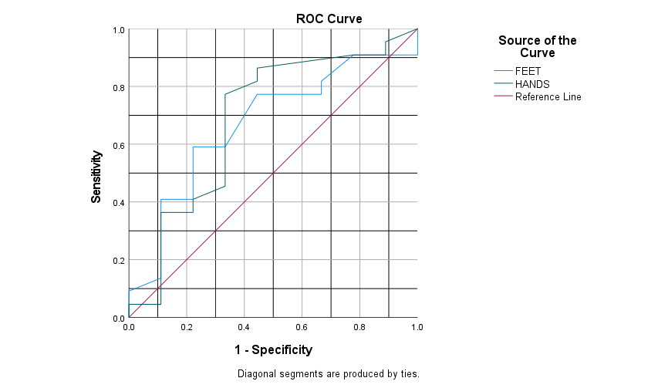
 |  |  |  |  |  | Coordinates of the Curve
 |  |  |  |  |  | Test Result Variable(s) | Positive if Greater Than or Equal Toa | Sensitivity | 1 - Specificity
 |  |  |  |  |  | FEET | 12.00 | 1.000 | 1.000 | 88.00
 |  |  |  |  |  |  | 14.00 | 0.955 | 1.000 | 86.00
 |  |  |  |  |  |  | 17.00 | 0.909 | 1.000 | 83.00
 |  |  |  |  |  |  | 21.00 | 0.909 | 0.889 | 79.00
 |  |  |  |  |  |  | 24.50 | 0.909 | 0.778 | 75.50
 |  |  |  |  |  |  | 26.50 | 0.818 | 0.667 | 73.50
 |  |  |  |  |  |  | 27.50 | 0.773 | 0.667 | 72.50
 |  |  |  |  |  |  | 28.50 | 0.773 | 0.444 | 71.50
 |  |  |  |  |  |  | 30.00 | 0.591 | 0.333 | 70.00
 |  |  |  |  |  |  | 31.50 | 0.591 | 0.222 | 68.50
 |  |  |  |  |  |  | 34.00 | 0.545 | 0.222 | 66.00
 |  |  |  |  |  |  | 36.50 | 0.455 | 0.222 | 63.50
 |  |  |  |  |  |  | 37.50 | 0.409 | 0.222 | 62.50
 |  |  |  |  |  |  | 38.50 | 0.409 | 0.111 | 61.50
 |  |  |  |  |  |  | 40.50 | 0.364 | 0.111 | 59.50
 |  |  |  |  |  |  | 44.00 | 0.318 | 0.111 | 56.00
 |  |  |  |  |  |  | 48.50 | 0.273 | 0.111 | 51.50
 |  |  |  |  |  |  | 51.50 | 0.227 | 0.111 | 48.50
 |  |  |  |  |  |  | 52.50 | 0.182 | 0.111 | 47.50
 |  |  |  |  |  |  | 54.00 | 0.136 | 0.111 | 46.00
 |  |  |  |  |  |  | 58.00 | 0.091 | 0.000 | 42.00
 |  |  |  |  |  |  | 62.00 | 0.000 | 0.000 | 38.00
 |  |  |  |  |  | HANDS | 12.00 | 1.000 | 1.000 | 88.00
 |  |  |  |  |  |  | 13.50 | 0.955 | 0.889 | 86.50
 |  |  |  |  |  |  | 17.00 | 0.909 | 0.889 | 83.00
 |  |  |  |  |  |  | 20.50 | 0.909 | 0.778 | 79.50
 |  |  |  |  |  |  | 21.50 | 0.864 | 0.444 | 78.50
 |  |  |  |  |  |  | 22.50 | 0.818 | 0.444 | 77.50
 |  |  |  |  |  |  | 24.00 | 0.773 | 0.333 | 76.00
 |  |  |  |  |  |  | 25.50 | 0.727 | 0.333 | 74.50
Area Under the Curve |  |  |  |  |  |  | 26.50 | 0.591 | 0.333 | 73.50
Test Result Variable(s) | Area | Std. Errora | Asymptotic Sig.b | Asymptotic 95% Confidence Interval |  |  | 30.00 | 0.545 | 0.333 | 70.00
 |  |  |  | Lower Bound | Upper Bound |  | 34.00 | 0.500 | 0.333 | 66.00
FEET | 0.669 | 0.106 | 0.145 | 0.461 | 0.878 |  | 36.00 | 0.455 | 0.333 | 64.00
HANDS | 0.687 | 0.116 | 0.107 | 0.460 | 0.913 |  | 38.00 | 0.409 | 0.222 | 62.00
The test result variable(s): FEET, HANDS has at least one tie between the positive actual state group and the negative actual state group. Statistics may be biased. |  |  |  |  |  |  | 39.50 | 0.364 | 0.222 | 60.50
a. Under the nonparametric assumption |  |  |  |  |  |  | 41.00 | 0.364 | 0.111 | 59.00
b. Null hypothesis: true area = 0.5 |  |  |  |  |  |  | 44.00 | 0.318 | 0.111 | 56.00
 |  |  |  |  |  |  | 46.50 | 0.273 | 0.111 | 53.50
 |  |  |  |  |  |  | 48.50 | 0.227 | 0.111 | 51.50
 |  |  |  |  |  |  | 51.00 | 0.182 | 0.111 | 49.00
 |  |  |  |  |  |  | 54.00 | 0.136 | 0.111 | 46.00
 |  |  |  |  |  |  | 59.00 | 0.091 | 0.111 | 41.00
 |  |  |  |  |  |  | 69.00 | 0.045 | 0.111 | 31.00
 |  |  |  |  |  |  | 77.00 | 0.045 | 0.000 | 23.00
 |  |  |  |  |  |  | 79.00 | 0.000 | 0.000 | 21.00
 |  |  |  |  |  | The test result variable(s): FEET, HANDS has at least one tie between the positive actual state group and the negative actual state group. |  |  |  | 100.00
 |  |  |  |  |  | a. The smallest cutoff value is the minimum observed test value minus 1, and the largest cutoff value is the maximum observed test value plus 1. All the other cutoff values are the averages of two consecutive ordered observed test values. |  |  |  | 100.00

POSSIBLE (4)
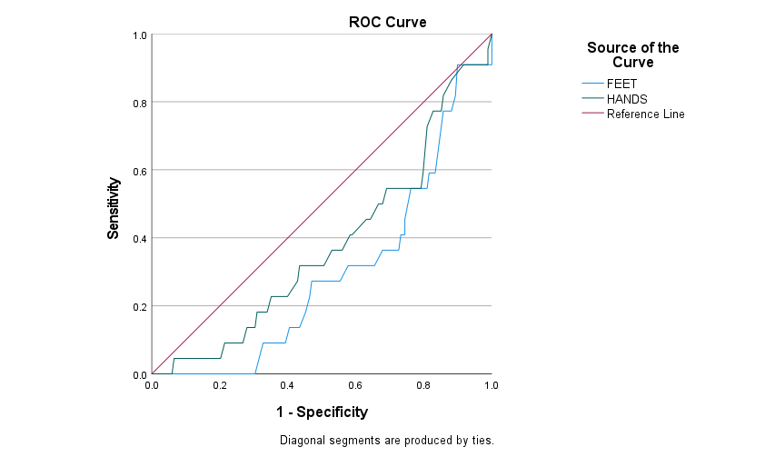
 |  |  |  |  |  | Coordinates of the Curve
 |  |  |  |  |  | Test Result Variable(s) | Positive if Greater Than or Equal Toa | Sensitivity | 1 - Specificity
 |  |  |  |  |  | FEET | 12.00 | 1.000 | 1.000
 |  |  |  |  |  |  | 14.00 | 0.955 | 1.000
 |  |  |  |  |  |  | 16.00 | 0.909 | 1.000
 |  |  |  |  |  |  | 18.00 | 0.909 | 0.988
 |  |  |  |  |  |  | 20.50 | 0.909 | 0.964
 |  |  |  |  |  |  | 22.50 | 0.909 | 0.952
 |  |  |  |  |  |  | 23.50 | 0.909 | 0.940
 |  |  |  |  |  |  | 24.50 | 0.909 | 0.923
 |  |  |  |  |  |  | 25.50 | 0.909 | 0.899
 |  |  |  |  |  |  | 26.50 | 0.818 | 0.893
 |  |  |  |  |  |  | 27.50 | 0.773 | 0.881
 |  |  |  |  |  |  | 28.50 | 0.773 | 0.857
 |  |  |  |  |  |  | 29.50 | 0.591 | 0.833
 |  |  |  |  |  |  | 30.50 | 0.591 | 0.827
 |  |  |  |  |  |  | 31.50 | 0.591 | 0.815
 |  |  |  |  |  |  | 32.50 | 0.545 | 0.810
 |  |  |  |  |  |  | 33.50 | 0.545 | 0.798
 |  |  |  |  |  |  | 34.50 | 0.545 | 0.792
 |  |  |  |  |  |  | 35.50 | 0.545 | 0.762
 |  |  |  |  |  |  | 36.50 | 0.455 | 0.744
 |  |  |  |  |  |  | 37.50 | 0.409 | 0.744
 |  |  |  |  |  |  | 38.50 | 0.409 | 0.732
 |  |  |  |  |  |  | 39.50 | 0.364 | 0.726
 |  |  |  |  |  |  | 40.50 | 0.364 | 0.702
 |  |  |  |  |  |  | 41.50 | 0.364 | 0.679
 |  |  |  |  |  |  | 42.50 | 0.318 | 0.655
 |  |  |  |  |  |  | 43.50 | 0.318 | 0.619
 |  |  |  |  |  |  | 44.50 | 0.318 | 0.595
 |  |  |  |  |  |  | 45.50 | 0.318 | 0.577
 |  |  |  |  |  |  | 46.50 | 0.273 | 0.554
Area Under the Curve |  |  |  |  |  |  | 47.50 | 0.273 | 0.524
Test Result Variable(s) | Area | Std. Errora | Asymptotic Sig.b | Asymptotic 95% Confidence Interval |  |  | 48.50 | 0.273 | 0.500
 |  |  |  | Lower Bound | Upper Bound |  | 49.50 | 0.273 | 0.476
FEET | 0.296 | 0.051 | 0.002 | 0.197 | 0.396 |  | 50.50 | 0.273 | 0.470
HANDS | 0.377 | 0.061 | 0.061 | 0.258 | 0.495 |  | 51.50 | 0.227 | 0.464
The test result variable(s): FEET, HANDS has at least one tie between the positive actual state group and the negative actual state group. Statistics may be biased. |  |  |  |  |  |  | 52.50 | 0.182 | 0.452
a. Under the nonparametric assumption |  |  |  |  |  |  | 53.50 | 0.136 | 0.435
b. Null hypothesis: true area = 0.5 |  |  |  |  |  |  | 54.50 | 0.136 | 0.405
 |  |  |  |  |  |  | 55.50 | 0.091 | 0.393
 |  |  |  |  |  |  | 56.50 | 0.091 | 0.375
 |  |  |  |  |  |  | 57.50 | 0.091 | 0.363
 |  |  |  |  |  |  | 58.50 | 0.091 | 0.357
 |  |  |  |  |  |  | 59.50 | 0.091 | 0.351
 |  |  |  |  |  |  | 60.50 | 0.091 | 0.327
 |  |  |  |  |  |  | 61.50 | 0.000 | 0.304
 |  |  |  |  |  |  | 62.50 | 0.000 | 0.280
 |  |  |  |  |  |  | 63.50 | 0.000 | 0.268
 |  |  |  |  |  |  | 64.50 | 0.000 | 0.256
 |  |  |  |  |  |  | 65.50 | 0.000 | 0.244
 |  |  |  |  |  |  | 66.50 | 0.000 | 0.238
 |  |  |  |  |  |  | 67.50 | 0.000 | 0.226
 |  |  |  |  |  |  | 68.50 | 0.000 | 0.208
 |  |  |  |  |  |  | 69.50 | 0.000 | 0.202
 |  |  |  |  |  |  | 70.50 | 0.000 | 0.185
 |  |  |  |  |  |  | 71.50 | 0.000 | 0.179
 |  |  |  |  |  |  | 72.50 | 0.000 | 0.173
 |  |  |  |  |  |  | 73.50 | 0.000 | 0.155
 |  |  |  |  |  |  | 74.50 | 0.000 | 0.149
 |  |  |  |  |  |  | 77.00 | 0.000 | 0.143
 |  |  |  |  |  |  | 79.50 | 0.000 | 0.119
 |  |  |  |  |  |  | 80.50 | 0.000 | 0.113
 |  |  |  |  |  |  | 82.00 | 0.000 | 0.107
 |  |  |  |  |  |  | 83.50 | 0.000 | 0.095
 |  |  |  |  |  |  | 84.50 | 0.000 | 0.089
 |  |  |  |  |  |  | 85.50 | 0.000 | 0.054
 |  |  |  |  |  |  | 86.50 | 0.000 | 0.048
 |  |  |  |  |  |  | 87.50 | 0.000 | 0.036
 |  |  |  |  |  |  | 88.50 | 0.000 | 0.024
 |  |  |  |  |  |  | 90.00 | 0.000 | 0.018
 |  |  |  |  |  |  | 91.50 | 0.000 | 0.012
 |  |  |  |  |  |  | 93.00 | 0.000 | 0.006
 |  |  |  |  |  |  | 95.00 | 0.000 | 0.000
 |  |  |  |  |  | HANDS | 12.00 | 1.000 | 1.000
 |  |  |  |  |  |  | 13.50 | 0.955 | 0.988
 |  |  |  |  |  |  | 14.50 | 0.909 | 0.988
 |  |  |  |  |  |  | 15.50 | 0.909 | 0.970
 |  |  |  |  |  |  | 16.50 | 0.909 | 0.958
 |  |  |  |  |  |  | 18.50 | 0.909 | 0.946
 |  |  |  |  |  |  | 20.50 | 0.909 | 0.917
 |  |  |  |  |  |  | 21.50 | 0.864 | 0.881
 |  |  |  |  |  |  | 22.50 | 0.818 | 0.857
 |  |  |  |  |  |  | 23.50 | 0.773 | 0.851
 |  |  |  |  |  |  | 24.50 | 0.773 | 0.827
 |  |  |  |  |  |  | 25.50 | 0.727 | 0.810
 |  |  |  |  |  |  | 26.50 | 0.591 | 0.798
 |  |  |  |  |  |  | 27.50 | 0.545 | 0.792
 |  |  |  |  |  |  | 28.50 | 0.545 | 0.768
 |  |  |  |  |  |  | 29.50 | 0.545 | 0.738
 |  |  |  |  |  |  | 30.50 | 0.545 | 0.708
 |  |  |  |  |  |  | 31.50 | 0.545 | 0.702
 |  |  |  |  |  |  | 32.50 | 0.545 | 0.690
 |  |  |  |  |  |  | 33.50 | 0.500 | 0.679
 |  |  |  |  |  |  | 34.50 | 0.500 | 0.667
 |  |  |  |  |  |  | 35.50 | 0.455 | 0.643
 |  |  |  |  |  |  | 36.50 | 0.455 | 0.631
 |  |  |  |  |  |  | 37.50 | 0.409 | 0.589
 |  |  |  |  |  |  | 38.50 | 0.409 | 0.583
 |  |  |  |  |  |  | 39.50 | 0.364 | 0.560
 |  |  |  |  |  |  | 40.50 | 0.364 | 0.536
 |  |  |  |  |  |  | 41.50 | 0.364 | 0.530
 |  |  |  |  |  |  | 42.50 | 0.318 | 0.506
 |  |  |  |  |  |  | 43.50 | 0.318 | 0.494
 |  |  |  |  |  |  | 44.50 | 0.318 | 0.464
 |  |  |  |  |  |  | 45.50 | 0.318 | 0.435
 |  |  |  |  |  |  | 46.50 | 0.273 | 0.429
 |  |  |  |  |  |  | 47.50 | 0.227 | 0.399
 |  |  |  |  |  |  | 48.50 | 0.227 | 0.369
 |  |  |  |  |  |  | 49.50 | 0.227 | 0.351
 |  |  |  |  |  |  | 50.50 | 0.182 | 0.339
 |  |  |  |  |  |  | 51.50 | 0.182 | 0.310
 |  |  |  |  |  |  | 53.00 | 0.136 | 0.304
 |  |  |  |  |  |  | 55.00 | 0.136 | 0.280
 |  |  |  |  |  |  | 56.50 | 0.091 | 0.268
 |  |  |  |  |  |  | 57.50 | 0.091 | 0.256
 |  |  |  |  |  |  | 58.50 | 0.091 | 0.232
 |  |  |  |  |  |  | 60.00 | 0.091 | 0.220
 |  |  |  |  |  |  | 61.50 | 0.091 | 0.214
 |  |  |  |  |  |  | 63.00 | 0.045 | 0.202
 |  |  |  |  |  |  | 64.50 | 0.045 | 0.196
 |  |  |  |  |  |  | 65.50 | 0.045 | 0.185
 |  |  |  |  |  |  | 66.50 | 0.045 | 0.173
 |  |  |  |  |  |  | 67.50 | 0.045 | 0.155
 |  |  |  |  |  |  | 68.50 | 0.045 | 0.143
 |  |  |  |  |  |  | 70.00 | 0.045 | 0.119
 |  |  |  |  |  |  | 71.50 | 0.045 | 0.113
 |  |  |  |  |  |  | 72.50 | 0.045 | 0.101
 |  |  |  |  |  |  | 73.50 | 0.045 | 0.095
 |  |  |  |  |  |  | 74.50 | 0.045 | 0.083
 |  |  |  |  |  |  | 75.50 | 0.045 | 0.077
 |  |  |  |  |  |  | 76.50 | 0.045 | 0.071
 |  |  |  |  |  |  | 77.50 | 0.045 | 0.065
 |  |  |  |  |  |  | 78.50 | 0.000 | 0.060
 |  |  |  |  |  |  | 79.50 | 0.000 | 0.048
 |  |  |  |  |  |  | 80.50 | 0.000 | 0.042
 |  |  |  |  |  |  | 81.50 | 0.000 | 0.036
 |  |  |  |  |  |  | 83.00 | 0.000 | 0.024
 |  |  |  |  |  |  | 85.50 | 0.000 | 0.018
 |  |  |  |  |  |  | 89.00 | 0.000 | 0.012
 |  |  |  |  |  |  | 91.50 | 0.000 | 0.006
 |  |  |  |  |  |  | 93.00 | 0.000 | 0.000
 |  |  |  |  |  | The test result variable(s): FEET, HANDS has at least one tie between the positive actual state group and the negative actual state group.
 |  |  |  |  |  | a. The smallest cutoff value is the minimum observed test value minus 1, and the largest cutoff value is the maximum observed test value plus 1. All the other cutoff values are the averages of two consecutive ordered observed test values.

ANY DPN (2)
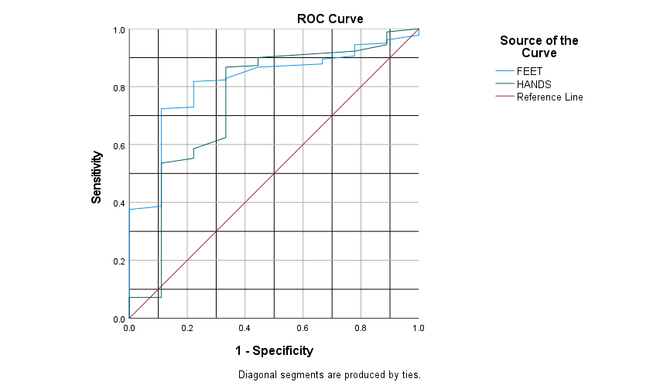
 |  |  |  |  |  | Coordinates of the Curve
 |  |  |  |  |  | Test Result Variable(s) | Positive if Greater Than or Equal Toa | Sensitivity | 1 - Specificity
 |  |  |  |  |  | FEET | 12.00 | 1.000 | 1.000 | 88.00
 |  |  |  |  |  |  | 14.00 | 0.994 | 1.000 | 86.00
 |  |  |  |  |  |  | 16.00 | 0.989 | 1.000 | 84.00
 |  |  |  |  |  |  | 18.00 | 0.978 | 1.000 | 82.00
 |  |  |  |  |  |  | 20.50 | 0.961 | 0.889 | 79.50
 |  |  |  |  |  |  | 22.50 | 0.950 | 0.889 | 77.50
 |  |  |  |  |  |  | 23.50 | 0.945 | 0.778 | 76.50
 |  |  |  |  |  |  | 24.50 | 0.928 | 0.778 | 75.50
 |  |  |  |  |  |  | 25.50 | 0.906 | 0.778 | 74.50
 |  |  |  |  |  |  | 26.50 | 0.895 | 0.667 | 73.50
 |  |  |  |  |  |  | 27.50 | 0.878 | 0.667 | 72.50
 |  |  |  |  |  |  | 28.50 | 0.867 | 0.444 | 71.50
 |  |  |  |  |  |  | 29.50 | 0.829 | 0.333 | 70.50
 |  |  |  |  |  |  | 30.50 | 0.823 | 0.333 | 69.50
 |  |  |  |  |  |  | 31.50 | 0.818 | 0.222 | 68.50
 |  |  |  |  |  |  | 32.50 | 0.807 | 0.222 | 67.50
 |  |  |  |  |  |  | 33.50 | 0.796 | 0.222 | 66.50
 |  |  |  |  |  |  | 34.50 | 0.790 | 0.222 | 65.50
 |  |  |  |  |  |  | 35.50 | 0.762 | 0.222 | 64.50
 |  |  |  |  |  |  | 36.50 | 0.735 | 0.222 | 63.50
 |  |  |  |  |  |  | 37.50 | 0.729 | 0.222 | 62.50
 |  |  |  |  |  |  | 38.50 | 0.724 | 0.111 | 61.50
 |  |  |  |  |  |  | 39.50 | 0.713 | 0.111 | 60.50
 |  |  |  |  |  |  | 40.50 | 0.691 | 0.111 | 59.50
 |  |  |  |  |  |  | 41.50 | 0.669 | 0.111 | 58.50
 |  |  |  |  |  |  | 42.50 | 0.641 | 0.111 | 57.50
 |  |  |  |  |  |  | 43.50 | 0.608 | 0.111 | 56.50
 |  |  |  |  |  |  | 44.50 | 0.586 | 0.111 | 55.50
 |  |  |  |  |  |  | 45.50 | 0.569 | 0.111 | 54.50
Area Under the Curve |  |  |  |  |  |  | 46.50 | 0.541 | 0.111 | 53.50
Test Result Variable(s) | Area | Std. Errora | Asymptotic Sig.b | Asymptotic 95% Confidence Interval |  |  | 47.50 | 0.514 | 0.111 | 52.50
 |  |  |  | Lower Bound | Upper Bound |  | 48.50 | 0.492 | 0.111 | 51.50
FEET | 0.816 | 0.060 | 0.001 | 0.699 | 0.932 |  | 49.50 | 0.470 | 0.111 | 50.50
HANDS | 0.750 | 0.095 | 0.011 | 0.564 | 0.937 |  | 50.50 | 0.464 | 0.111 | 49.50
The test result variable(s): FEET, HANDS has at least one tie between the positive actual state group and the negative actual state group. Statistics may be biased. |  |  |  |  |  |  | 51.50 | 0.453 | 0.111 | 48.50
a. Under the nonparametric assumption |  |  |  |  |  |  | 52.50 | 0.436 | 0.111 | 47.50
b. Null hypothesis: true area = 0.5 |  |  |  |  |  |  | 53.50 | 0.414 | 0.111 | 46.50
 |  |  |  |  |  |  | 54.50 | 0.387 | 0.111 | 45.50
 |  |  |  |  |  |  | 55.50 | 0.376 | 0.000 | 44.50
 |  |  |  |  |  |  | 56.50 | 0.359 | 0.000 | 43.50
 |  |  |  |  |  |  | 57.50 | 0.348 | 0.000 | 42.50
 |  |  |  |  |  |  | 58.50 | 0.343 | 0.000 | 41.50
 |  |  |  |  |  |  | 59.50 | 0.337 | 0.000 | 40.50
 |  |  |  |  |  |  | 60.50 | 0.315 | 0.000 | 39.50
 |  |  |  |  |  |  | 61.50 | 0.282 | 0.000 | 38.50
 |  |  |  |  |  |  | 62.50 | 0.260 | 0.000 | 37.50
 |  |  |  |  |  |  | 63.50 | 0.249 | 0.000 | 36.50
 |  |  |  |  |  |  | 64.50 | 0.238 | 0.000 | 35.50
 |  |  |  |  |  |  | 65.50 | 0.227 | 0.000 | 34.50
 |  |  |  |  |  |  | 66.50 | 0.221 | 0.000 | 33.50
 |  |  |  |  |  |  | 67.50 | 0.210 | 0.000 | 32.50
 |  |  |  |  |  |  | 68.50 | 0.193 | 0.000 | 31.50
 |  |  |  |  |  |  | 69.50 | 0.188 | 0.000 | 30.50
 |  |  |  |  |  |  | 70.50 | 0.171 | 0.000 | 29.50
 |  |  |  |  |  |  | 71.50 | 0.166 | 0.000 | 28.50
 |  |  |  |  |  |  | 72.50 | 0.160 | 0.000 | 27.50
 |  |  |  |  |  |  | 73.50 | 0.144 | 0.000 | 26.50
 |  |  |  |  |  |  | 74.50 | 0.138 | 0.000 | 25.50
 |  |  |  |  |  |  | 77.00 | 0.133 | 0.000 | 23.00
 |  |  |  |  |  |  | 79.50 | 0.110 | 0.000 | 20.50
 |  |  |  |  |  |  | 80.50 | 0.105 | 0.000 | 19.50
 |  |  |  |  |  |  | 82.00 | 0.099 | 0.000 | 18.00
 |  |  |  |  |  |  | 83.50 | 0.088 | 0.000 | 16.50
 |  |  |  |  |  |  | 84.50 | 0.083 | 0.000 | 15.50
 |  |  |  |  |  |  | 85.50 | 0.050 | 0.000 | 14.50
 |  |  |  |  |  |  | 86.50 | 0.044 | 0.000 | 13.50
 |  |  |  |  |  |  | 87.50 | 0.033 | 0.000 | 12.50
 |  |  |  |  |  |  | 88.50 | 0.022 | 0.000 | 11.50
 |  |  |  |  |  |  | 90.00 | 0.017 | 0.000 | 10.00
 |  |  |  |  |  |  | 91.50 | 0.011 | 0.000 | 8.50
 |  |  |  |  |  |  | 93.00 | 0.006 | 0.000 | 7.00
 |  |  |  |  |  |  | 95.00 | 0.000 | 0.000 | 5.00
 |  |  |  |  |  | HANDS | 12.00 | 1.000 | 1.000 | 88.00
 |  |  |  |  |  |  | 13.50 | 0.989 | 0.889 | 86.50
 |  |  |  |  |  |  | 14.50 | 0.983 | 0.889 | 85.50
 |  |  |  |  |  |  | 15.50 | 0.967 | 0.889 | 84.50
 |  |  |  |  |  |  | 16.50 | 0.956 | 0.889 | 83.50
 |  |  |  |  |  |  | 18.50 | 0.945 | 0.889 | 81.50
 |  |  |  |  |  |  | 20.50 | 0.923 | 0.778 | 79.50
 |  |  |  |  |  |  | 21.50 | 0.901 | 0.444 | 78.50
 |  |  |  |  |  |  | 22.50 | 0.873 | 0.444 | 77.50
 |  |  |  |  |  |  | 23.50 | 0.867 | 0.333 | 76.50
 |  |  |  |  |  |  | 24.50 | 0.845 | 0.333 | 75.50
 |  |  |  |  |  |  | 25.50 | 0.823 | 0.333 | 74.50
 |  |  |  |  |  |  | 26.50 | 0.796 | 0.333 | 73.50
 |  |  |  |  |  |  | 27.50 | 0.785 | 0.333 | 72.50
 |  |  |  |  |  |  | 28.50 | 0.762 | 0.333 | 71.50
 |  |  |  |  |  |  | 29.50 | 0.735 | 0.333 | 70.50
 |  |  |  |  |  |  | 30.50 | 0.707 | 0.333 | 69.50
 |  |  |  |  |  |  | 31.50 | 0.702 | 0.333 | 68.50
 |  |  |  |  |  |  | 32.50 | 0.691 | 0.333 | 67.50
 |  |  |  |  |  |  | 33.50 | 0.674 | 0.333 | 66.50
 |  |  |  |  |  |  | 34.50 | 0.663 | 0.333 | 65.50
 |  |  |  |  |  |  | 35.50 | 0.635 | 0.333 | 64.50
 |  |  |  |  |  |  | 36.50 | 0.624 | 0.333 | 63.50
 |  |  |  |  |  |  | 37.50 | 0.586 | 0.222 | 62.50
 |  |  |  |  |  |  | 38.50 | 0.580 | 0.222 | 61.50
 |  |  |  |  |  |  | 39.50 | 0.552 | 0.222 | 60.50
 |  |  |  |  |  |  | 40.50 | 0.536 | 0.111 | 59.50
 |  |  |  |  |  |  | 41.50 | 0.530 | 0.111 | 58.50
 |  |  |  |  |  |  | 42.50 | 0.503 | 0.111 | 57.50
 |  |  |  |  |  |  | 43.50 | 0.492 | 0.111 | 56.50
 |  |  |  |  |  |  | 44.50 | 0.464 | 0.111 | 55.50
 |  |  |  |  |  |  | 45.50 | 0.436 | 0.111 | 54.50
 |  |  |  |  |  |  | 46.50 | 0.425 | 0.111 | 53.50
 |  |  |  |  |  |  | 47.50 | 0.392 | 0.111 | 52.50
 |  |  |  |  |  |  | 48.50 | 0.365 | 0.111 | 51.50
 |  |  |  |  |  |  | 49.50 | 0.348 | 0.111 | 50.50
 |  |  |  |  |  |  | 50.50 | 0.331 | 0.111 | 49.50
 |  |  |  |  |  |  | 51.50 | 0.304 | 0.111 | 48.50
 |  |  |  |  |  |  | 53.00 | 0.293 | 0.111 | 47.00
 |  |  |  |  |  |  | 55.00 | 0.271 | 0.111 | 45.00
 |  |  |  |  |  |  | 56.50 | 0.254 | 0.111 | 43.50
 |  |  |  |  |  |  | 57.50 | 0.243 | 0.111 | 42.50
 |  |  |  |  |  |  | 58.50 | 0.221 | 0.111 | 41.50
 |  |  |  |  |  |  | 60.00 | 0.210 | 0.111 | 40.00
 |  |  |  |  |  |  | 61.50 | 0.204 | 0.111 | 38.50
 |  |  |  |  |  |  | 63.00 | 0.188 | 0.111 | 37.00
 |  |  |  |  |  |  | 64.50 | 0.182 | 0.111 | 35.50
 |  |  |  |  |  |  | 65.50 | 0.171 | 0.111 | 34.50
 |  |  |  |  |  |  | 66.50 | 0.160 | 0.111 | 33.50
 |  |  |  |  |  |  | 67.50 | 0.144 | 0.111 | 32.50
 |  |  |  |  |  |  | 68.50 | 0.133 | 0.111 | 31.50
 |  |  |  |  |  |  | 70.00 | 0.110 | 0.111 | 30.00
 |  |  |  |  |  |  | 71.50 | 0.105 | 0.111 | 28.50
 |  |  |  |  |  |  | 72.50 | 0.094 | 0.111 | 27.50
 |  |  |  |  |  |  | 73.50 | 0.088 | 0.111 | 26.50
 |  |  |  |  |  |  | 74.50 | 0.077 | 0.111 | 25.50
 |  |  |  |  |  |  | 75.50 | 0.072 | 0.111 | 24.50
 |  |  |  |  |  |  | 76.50 | 0.072 | 0.000 | 23.50
 |  |  |  |  |  |  | 77.50 | 0.066 | 0.000 | 22.50
 |  |  |  |  |  |  | 78.50 | 0.055 | 0.000 | 21.50
 |  |  |  |  |  |  | 79.50 | 0.044 | 0.000 | 20.50
 |  |  |  |  |  |  | 80.50 | 0.039 | 0.000 | 19.50
 |  |  |  |  |  |  | 81.50 | 0.033 | 0.000 | 18.50
 |  |  |  |  |  |  | 83.00 | 0.022 | 0.000 | 17.00
 |  |  |  |  |  |  | 85.50 | 0.017 | 0.000 | 14.50
 |  |  |  |  |  |  | 89.00 | 0.011 | 0.000 | 11.00
 |  |  |  |  |  |  | 91.50 | 0.006 | 0.000 | 8.50
 |  |  |  |  |  |  | 93.00 | 0.000 | 0.000 | 7.00
 |  |  |  |  |  | The test result variable(s): FEET, HANDS has at least one tie between the positive actual state group and the negative actual state group. |  |  |  | 100.00
 |  |  |  |  |  | a. The smallest cutoff value is the minimum observed test value minus 1, and the largest cutoff value is the maximum observed test value plus 1. All the other cutoff values are the averages of two consecutive ordered observed test values. |  |  |  | 100.00

